CASO DE USO
 | FORMATO DE CASOS DE PRUEBAS
 | CO02
 | CASO DE USO | Editar usuario
 | PRUEBA | Validar la editacion de usuario
 | DESCRIPCIÓN | Verificar si el sistema parmite editar usuarios
 | CONDICIONES DE EJECUCIÓN | El unico que puede editar un usuario debe ser el administrador
 | MÓDULO | Usuarios

# | ENTRADA | RESULTADO ESPERADO | EVALUACIÓN DE LA PRUEBA | OBSERVACIONES
1 | Ingresar en listar usuarios y ingresar a editar usuario y Cambiar los datos necesarios dejando todos los campos llenos y dar click en aceptar | Alerta de usuario editado correctamente | Aprobado | 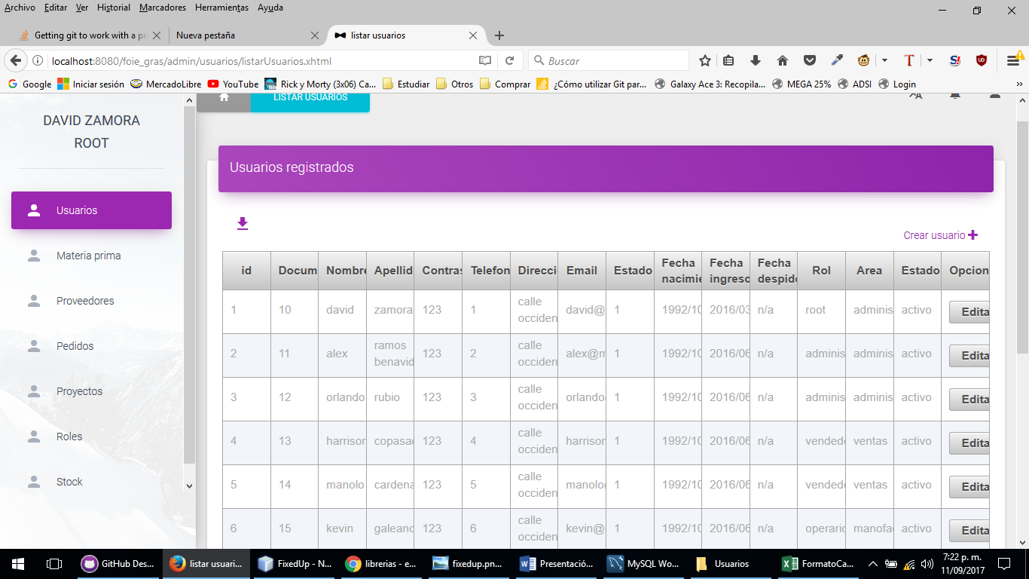
2 | Ingresar en listar usuarios y ingresar a editar usuario y Cambiar los datos necesarios dejando todos los campos llenos y dar click en aceptar | Alerta de campos incompletos

